로직정리
25.02.10 전달된 시각화 구성안을 기반으로 로직을 정리하였습니다.

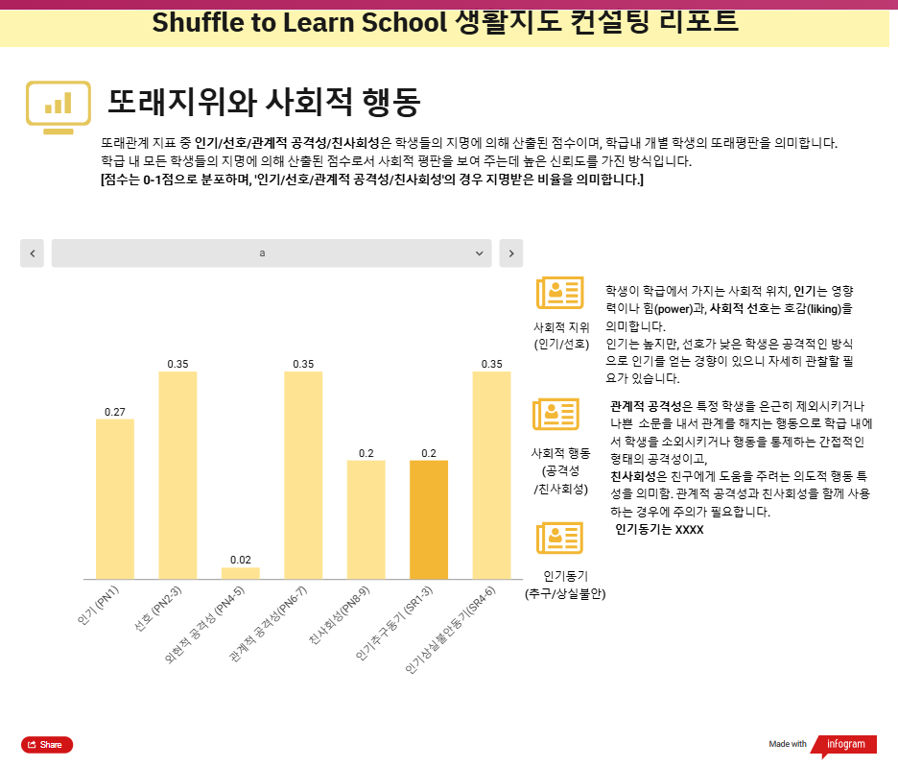
인포그램 1 page
 | * Z점수 기반 점수 산출 기준
 | 백분위 | 범위 | 산출
 | 상위 20% | 0.84<=Z | 5
 | 60-80% | 0.25<=Z<0.84 | 4
 | 40-60% | -0.25<=Z<0.25 | 3
 | 20-40% | -0.84<=Z<-0.25 | 2
 | 하위 20% | Z<-0.84 | 1

 | * 또래지위와 사회적 행동 (student20 대상)
 | 척도 | 활용문항 | 로직 | 수식 | 산출(20번 학생 대상)
 | 지각된 인기 | PN1 | Z점수 기반으로 위 기준으로 산출 | (본인 지명수 - 지명된 평균)/지명된 표준편차 | 5
 | 사회적 선호 | PN2 | Z점수 기반으로 위 기준으로 산출 | (본인 지명수 - 지명된 평균)/지명된 표준편차 | 1
 | 외현적 공격성 | PN4-5 | Z점수 기반으로 위 기준으로 산출 | (본인 지명수 - 지명된 평균)/지명된 표준편차 | 4
 | 관계적 공격성 | PN6-7 | Z점수 기반으로 위 기준으로 산출 | (본인 지명수 - 지명된 평균)/지명된 표준편차 | 1
 | 친사회성 | PN8-9 | Z점수 기반으로 위 기준으로 산출 | (본인 지명수 - 지명된 평균)/지명된 표준편차 | 5
 | 인기추구 | SR1-3 | 응답한 평균 점수 산출 | SR1-3 문항 점수의 평균(반올림) | 4
 | 인기 상실불안 | SR4-6 | 응답한 평균 점수 산출 | SR4-6 문항 점수의 평균(반올림) | 3

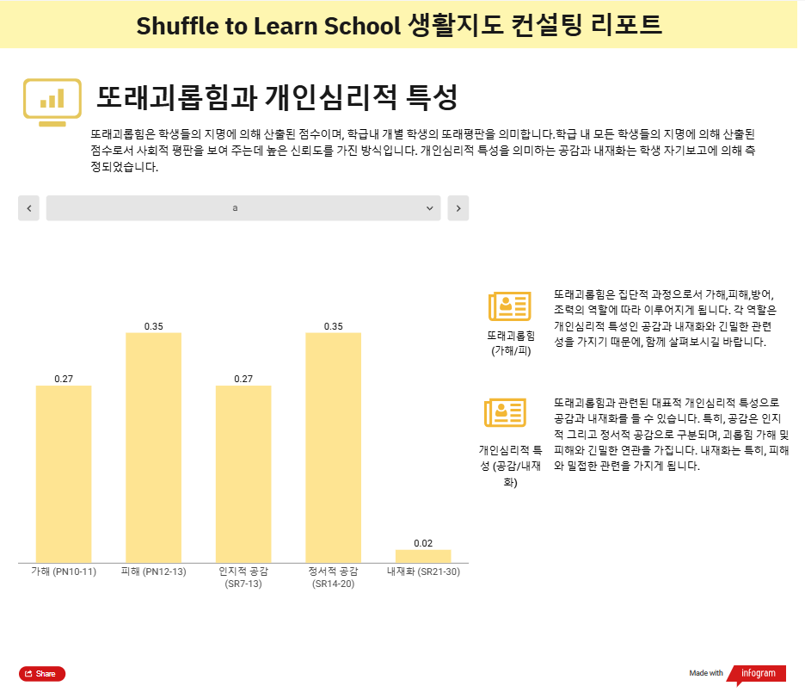
인포그램 2 page
 | * 또래괴롭힘과 개인심리적 특성 로직 (student20 대상)
 | 척도 | 활용문항 | 로직 | 수식 | 산출(20번 학생 대상)
 | 또래 괴롭힘 가해 | PN10-11 | Z점수 기반으로 위 기준으로 산출 | (본인 지명수 - 지명된 평균)/지명된 표준편차 | 4
 | 또래 괴롭힘 피해 | PN12-13 | Z점수 기반으로 위 기준으로 산출 | (본인 지명수 - 지명된 평균)/지명된 표준편차 | 3
 | 인지적 공감 | SR7-13 | 응답한 평균 점수 산출 | SR7-13 문항 점수의 평균(반올림) | 3
 | 정서적 공감 | SR14-20 | 응답한 평균 점수 산출 | SR14-20 문항 점수의 평균(반올림) | 3
 | 내재화 (우울) | SR21-30 | 응답한 평균 점수 산출 | SR21-30 문항 점수의 평균(반올림) | 2

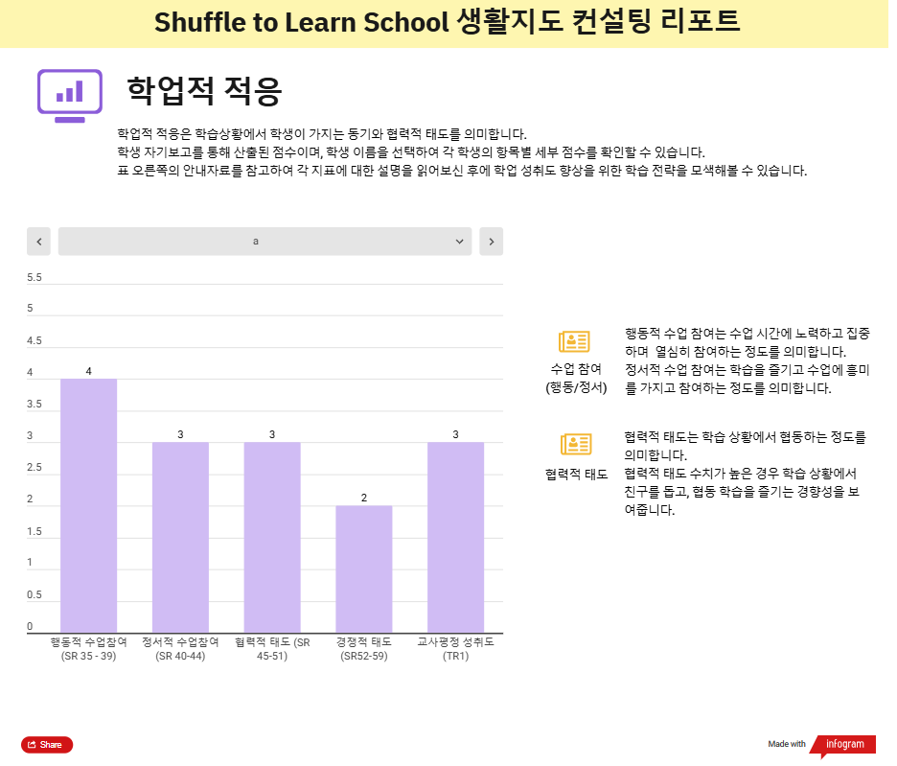
인포그램 3 page
 | * 학업적 적응 로직 (student20 대상)
 | 척도 | 활용문항 | 로직 | 수식 | 산출(20번 학생 대상)
 | 행동적 수업참여 | SR35-39 | 응답한 평균 점수 산출 | SR35-39 문항 점수의 평균(반올림) | 3
 | 정서적 수업참여 | SR40-44 | 응답한 평균 점수 산출 | SR40-44 문항 점수의 평균(반올림) | 3
 | 협력적 태도 | SR45-51 | 응답한 평균 점수 산출 | SR45-51 문항 점수의 평균(반올림) | 3
 | 경쟁적 태도 | SR52-59 | 응답한 평균 점수 산출 | SR52-59 문항 점수의 평균(반올림) | 2
 | 교사평정 성취도 | TR1 | 교사가 평정한 해당 학생의 성취도 | 해당 학생의 TR1 점수 | 4

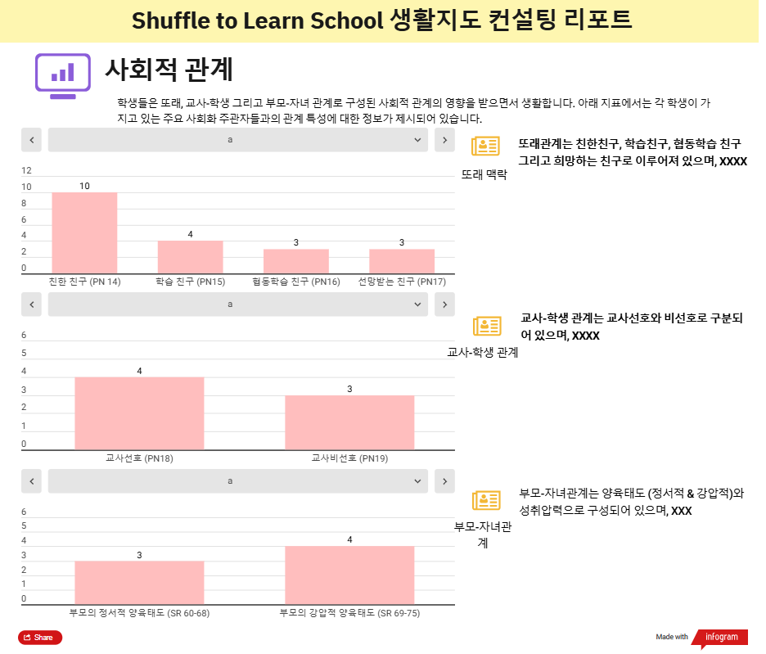
인포그램 4 page
 | * 사회적 관계 로직 (student20 대상)
 | 척도 | 활용문항 | 로직 | 수식 | 산출(20번 학생 대상)
 | 친한 친구 | PN14 | 지목된 횟수 | PN14 본인이 지목된 횟수 | 1
 | 학습 친구 | PN15 | 지목된 횟수 | PN15 본인이 지목된 횟수 | 1
 | 협동학습 친구 | PN16 | 지목된 횟수 | PN16 본인이 지목된 횟수 | 1
 | 선망받는 친구 | PN17 | 지목된 횟수 | PN17 본인이 지목된 횟수 | 2
 | 교사 선호 | PN18 | 지목된 횟수 | PN18 본인이 지목된 횟수 | 2
 | 교사 비선호 | PN19 | 지목된 횟수 | PN19 본인이 지목된 횟수 | 0
 | 애정 | SR60-68 | 응답한 평균 점수 산출 | SR60-68 문항 점수의 평균(반올림) | 2
 | 거부 | SR69-75 | 응답한 평균 점수 산출 | SR69-75 문항 점수의 평균(반올림) | 4

